Лист 1
Прайс-лист
МИР ПРЯЖИ

В валюте: руб. (курс 1).
Цены указаны на 07.08.2020

№ | Номенклатура/ Характеристика номенклатуры | Описание | Изображение | Артикул | Цена | Ед. | Остаток | Ссылка на сайт
 | Термоапликатор APL-01 "Micron" + 11 насадок | Термоапликатор APL-01 "Micron" + 11 насадок | 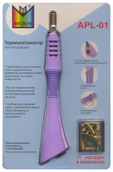 | APL-01 | 1258.50 |  |  | Изображение
 | Термоапликатор APL-01 "Micron" + 11 насадок |  |  |  | 1258.50 | шт | 6 | Изображение

